基本設定
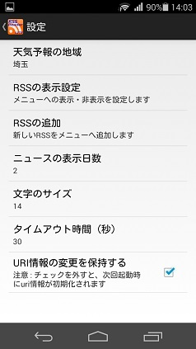
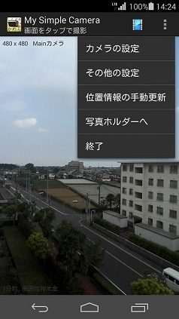
区分 | 説明項目 | 説明 | 解説
インストール | 事前準備 | アンドロイド端末の設定→セキュリティ画面で、提供元不明アプリのインストールを許可するにチェックを入れます。 | Google Playで入手したアプリ以外はこの手続きが必要になります。作者が信頼できない場合は許可してはいけません。
 | インストールの実行 | rssreaderL_16xxxx.apkを端末に保存し、タップします。許可項目を確認してインストールをタップします。 | アプリを使用するためには、インターネットへのフルアクセス許可が必要です。
 | 初期起動 | 初めて起動すると、RSS情報をDBにセットします。 DefaultではNHK総合RSSを表示します。 | RSS情報（URI等）はリソース内のXMLに保存されており、初回起動でDBへ転送されます。追加のRSS情報はDBに対して行います。初期化によって出荷状態に戻すこともできます。
 | 二回目以降の起動 | メニューで終了した場合でも最後に閲覧していたRSSが表示されます。 | 天気予報の場合はそのページ。一旦終了されていると、自動更新されます。
設定 | 文字のサイズ | 数字を大きくすると表示文字が拡大されます。Defaultでは14に設定されています。
 | タイムアウト時間 | この時間を過ぎるとネットからの情報取得を中止します。Defaultでは30秒に設定されています。 | よほど通信状況が悪い場合を除いて変更の必要はありません。 ※動作確認用に追加したUIなので、公開用アプリであれば30秒固定でも良いか？
 | RSS情報の変更保持 | 出荷状態に戻したい時にチェックを外します。 | チェックを外して再起動すると、一旦DBをクリアして初期化します。ユーザーが後から追加したRSS情報は削除されてしまいます。 ※元々動作確認用に追加したUIなので、公開用アプリであれば内部に遮蔽します。

RSS購読
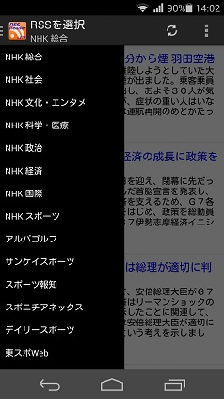
区分 | 説明項目 | 説明 | 解説
基本 | RSS選択 | 上部バー左のアイコンをタップすると左側からDrawerリストが現れるので表示したいRSSをタップします。 | ※表示順を変えられるようにするUIは必要かどうか？⇒最新閲覧順に自動並び替えが良いか？
 | 詳細の確認 | 記事の末尾、発行日前にあるリンクをタップするとブラウザが開き詳細記事（元記事）へジャンプします。
 | 更新 | 上部バー（Action Bar）のRefreshアイコンをタップすると再読み込みします。 | ※前回閲覧時より後から追加された記事に「new」マークを付けるか検討中。DBではRSS毎に最新発行日時を保持している。
 | 共有 | 記事を長押しするとメニューが表示されるのでタップします。共有可能なアプリを選び「1回のみ」で呼び出します。 | 文頭に出典を示す文言が自動挿入されます。
設定 | RSSの表示設定 | 設定⇒RSSの表示設定をタップすると、DBにある全てのRSSが一覧表示されます。チェックを外すとDrawerメニューに表示されなくなります。復活させる時はチェックを付けます。 | 最後に見たRSSは保護されていて非表示にできません。非表示にしたい場合は、一度別のURIを閲覧してから操作します。 チェックを外してもDBからは削除されません。
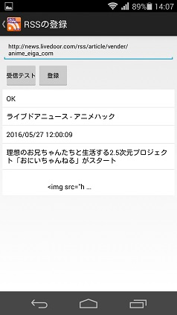
 | RSSの追加 | RSSアドレスをコピーしておきます。 設定⇒RSSの追加を開きアドレスをペーストします。（直接入力もできます。） | RSSアドレスのコピー方法： RSS配信しているサイトへ行き、ブラウザのメニューから「PC版サイトを見る」等で表示します。 RSSアイコンを長押しし「リンクアドレスをコピー」します。 ※かなり面倒なのでRSS取得をアシストする機能が必要。勉強課題とする。
 | RSSのテスト・登録 | 受信テストを押してOKなら登録ボタンが操作可能になります。タップすると登録されメニューに表示されるようになります。 | RSS名は自動取得するので入力する必要はありません。 受信テストに合格しないと登録できません。NGになるのは、URIが間違っているかRSSの内容が不適合の場合です。 URIがすでにDBにある場合は登録できません。
 | ニュースの表示日数 | 設定⇒ニュースの表示日数をタップし選択します。 | 長くするほど古い記事まで表示します。毎日チェックするなら短くした方が無駄が無いですが、RSSの更新頻度が低いと表示できる記事が無くなってしまう場合があります。 ※記事の発行日時と現在時刻を比較して判定しているので、同日でも表示されない場合があります。⇒1日単位に繰り下げる方が良いか？

天気予報
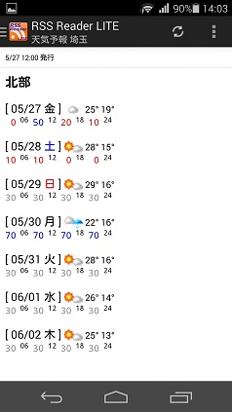
区分 | 説明項目 | 説明 | 解説
基本 | 天気予報の表示 | 左メニューの天気予報をタップすると、設定されている地方の天気予報を表示します。Defaultでは東京に設定されています。 | アプリ開発学習のため、一般非公開を前提にhttp://www.drk7.jp/weather/から情報を転用させていただいています。
 | 天気予報の見方 | 同県内でも「北部」「南部」のように分かれていて、 [ 日付 曜日 ] 天気アイコン 最高気温 最低気温 降水確率 0-6時 6-12時 12-18時 18-24時 の並びになっています。 | 降水確率の方が参考になるという考え方なので、例えば「晴れのち曇り」「曇りのち晴れ」「晴れ時々曇り」はアイコンでは区別していません。 ※本格的な天気予報アプリであれば、細かい区分が必要だが、リソース数が大幅に増えるので現状はこのままとする。
 | 更新 | 上部バー（Action Bar）のRefreshアイコンをタップすると再読み込みします。
設定 | 地域の設定 | 設定⇒天気予報の地域から県名を選択します。 | メニューにも県名が表示されるようになります。

